Planilha1
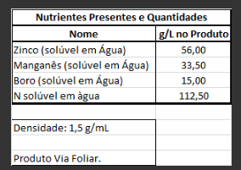
 |  | MICrO-Citri (17/01/22)

 | Produção (kg) | Formula (%) | N | Mn | Zn | S | B
Agua | 752.1097 | 50.141%
Ureia | 250.1550 | 16.677% | 7.505%
Sulfato de Manganês MonoHidratado | 129.0000 | 8.600% |  | 2.236% |  | 1.376%
Ácido Bóro | 88.2353 | 5.882% |  |  |  |  | 1.000%
Sulfato de Zinco HeptaHidratado | 19.0000 | 18.700% |  |  | 3.740% | 1.683%
Total | 1500.00 | 100.000% | 7.505% | 2.236% | 3.740% | 3.059% | 1.000%
 |  |  | 112.5698 | 33.5400 | 56.1000 | 45.8850 | 15.0000
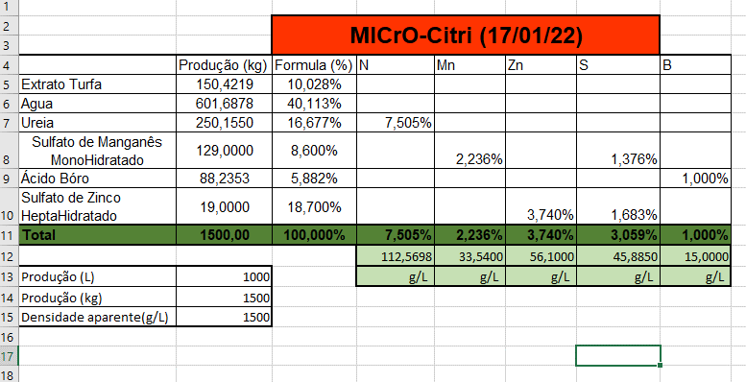
Produção (L) | 1000 |  | g/L | g/L | g/L | g/L | g/L
Produção (kg) | 1500
Densidade aparente(g/L) | 1500

